Plan1
Proprietário: |  |  |  |  |  |  | CPF / CNPJ:
Endereço: |  |  |  |  |  |  | e-mail:
Cidade / UF: |  |  |  | CEP: |  |  | Fone:

 |  |  |  |  |  |  |  | ASSINALE AS OPÇÕES DESEJADAS
 | NOME DO ANIMAL |  |  | REGISTRO |  | NASCIMENTO |  | GRAND PRIX | BRAZILIAN |  | MEGARACE
1
2
3
4
5
6
7
8
9
10
11
12
13
14
15

GRAND PRIX 2020
Confirmação de |  | animal(is) PRÉ-INSCRITO(s) no GRAND PRIX 2020, totalizando R$ |  |  | - |  | a ser pago em |  | parcelas (máximo 10 parcelas)

Confirmação de |  | animal(is) SEM pré-inscrição no GRAND PRIX 2020, totalizando R$ |  |  | - |  | a ser pago em |  | parcelas (máximo 10 parcelas)

BRAZILIAN FUTURITY & MEGARACE - CONDIÇÃO ESPECIAL PARA MESMO(s) ANIMAL(is)
Confirmação de |  | animal(is) no BRAZILIAN FUFURITY E MEGARACE (2020), totalizando R$ |  |  | - |  | a ser pago em |  | parcelas (máximo 10 parcelas)

GP BRAZILIAN FUTURITY 2020 (avulso)
Confirmação de |  | animal(is) no GP BRAZILIAN FUFURITY 2019 (avulso) , totalizando R$ |  |  | - |  | a ser pago em |  | parcelas (máximo 10 parcelas)

GP MEGARACE 2020 (avulso)
Confirmação de |  | animal(is) no GP MEGARACE 2019 (avulso) , totalizando R$ |  |  | - |  | a ser pago em |  | parcelas (máximo 10 parcelas)

TOTAL DA FICHA ........................................................................................................................................................................ |  |  |  |  | -
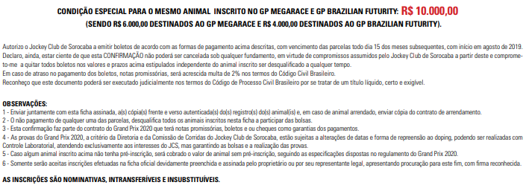

LOCAL E DATA |  |  | ASSINATURA PROPRIETÁRIO |  |  | JOCKEY CLUB DE SOROCABA |  |  |  | TESTEMUNHAS

